Майнд-карта
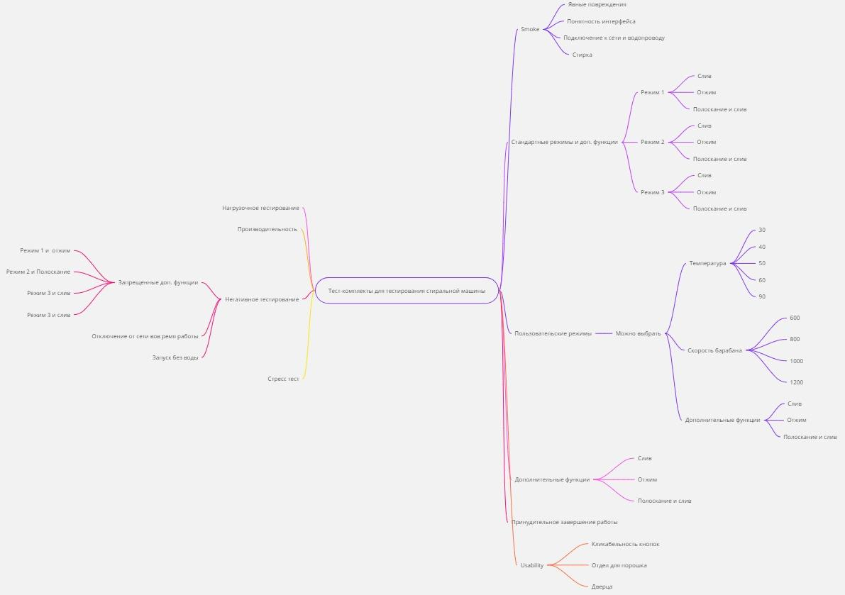
Тест-комплекты | Ссылка на миро: https://miro.com/welcomeonboard/TUtuUGJrQnJFeUVBalRlVGxrd0pyakxNV1Y0RG5mNHQ3SjRPUW5lcE50ZHNJTHNZakFBTDE4S1JUY2ZRMTdkRnwzNDU4NzY0NTkzMjI2Mzk4MzYxfDI=?share_link_id=160905849782

 | Сылка на тест план: | https://docs.google.com/document/d/1GuTi_2BdfHTRjBMqRc1Dsj6bsKKGEKmucUSWQyl3vuY/edit?usp=sharing

Диаграмма состояний
